Planilla de Cotizacion
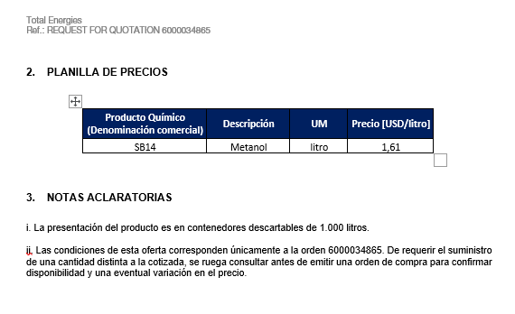
TC |  | 278 | 2023-08-04 | Ref: Cotización Divisas Venta |  |  |  |  |  |  | GE
 |  |  |  |  |  |  |  |  |  |  | 5.50%
Situación | Descripción | Denominación comercial | Costo Rep [USD/lt] ago-23 | Cantidad [Lts] | Flete [USD/Bde] | CR con flete [USD/lt] | Precio unitario | K | Costo total USD] | Venta Total [USD] | CP | CP | CP deseada | Se puede modifcar verde
Total Ago-23 | MeOH | SB14 | 0.98 | 10,000 | 0.13 | 1.11 | 1.72 | 1.5504 | 11,108 | 17,222 | 5,167 | 30.0% | 30.0%
Total Ago-23 | MeoH | SB14 | 0.98 | 10,000 | 0.13 | 1.11 | 1.66 | 1.4925 | 11,100 | 16,567 | 4,556 | 27.5% | 27.5%
Total Ago-23 | MeoH | SB14 | 0.98 | 10,000 | 0.13 | 1.11 | 1.60 | 1.4388 | 11,100 | 15,971 | 3,993 | 25.0% | 25.0%
Referencias
Total-Mar-23 | MeOH | SB14 | 0.96 |  | 0.12 |  | 1.61 | 1.49

Pedido Ago-23
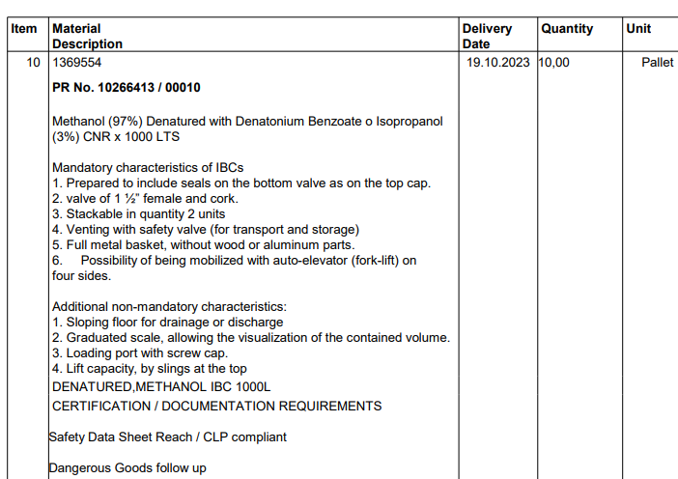
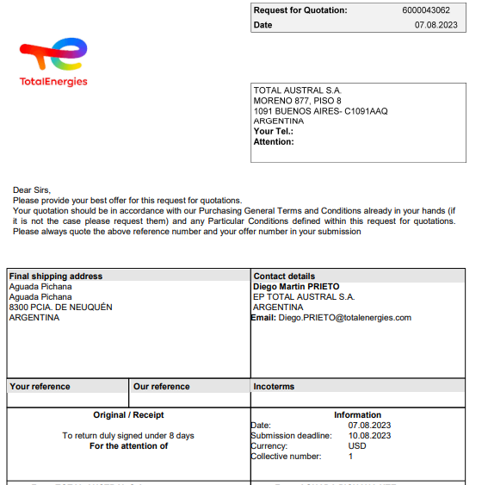

Oferta Mar-23

